CollectiveAccess
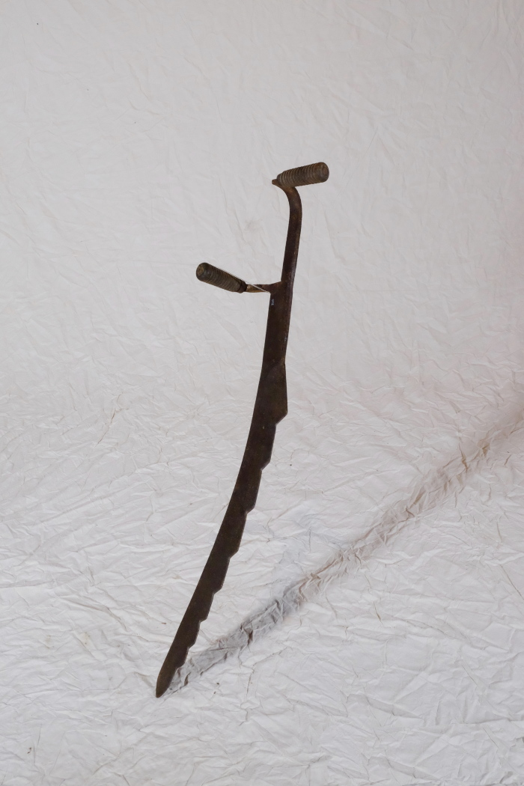
Image | Object | Description | Date
 | Mistsense (A1340) | Die Mistsense, die auch Mietenmesser oder Strohmesser genannt wurde, konnte mehrere Verwendungszwecke haben. Zum einen wurde damit ein Misthaufen oder eine Silage, welche sich nach längerer Lagerung durch Gewicht und Druck verdichtet hatte, aufgelockert und zerschnitten. Eine ähnliche Anwendung gab es auch bei Stroh, das mit der Mistsense gerauft, also "ausgerupft", wurde.
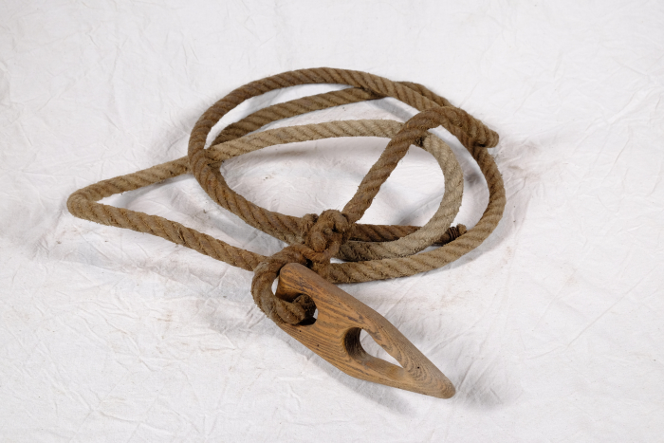 | Stroh-Transportseil mit Stopper (A1359) | Das Seil wurde zum Transportieren von Stroh, vorrangig auf kurzen Wegen, verwendet. Dafür wurde das Stroh in das Seil gelegt. Dann wurde das Ende des Seils durch den Stopper gefädelt und angezogen. Durch die spitz zulaufende Form der Aussparung in dem Holzplättchen hielt dieses das Seil straff.
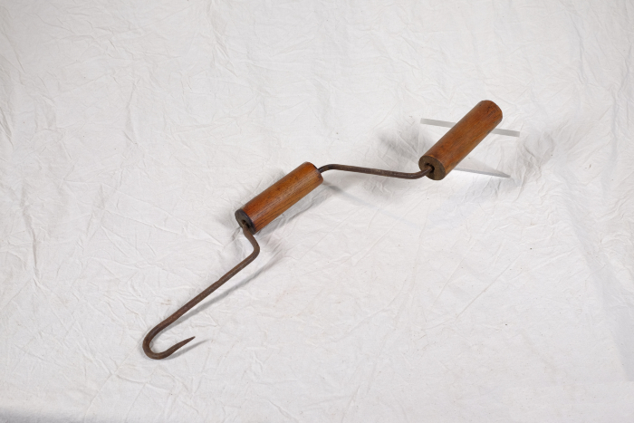 | Stroh-Spinnhaken (A1367) | Ein Spinnhaken diente zum Verzwirbeln von Strohhalmen zu einem groben Seil. Diese Seile wurden benutzt, um Strohgarben direkt auf dem Feld zusammenzubinden. Auch beim Bau von Strohdächern wurde der Spinnhaken verwendet. Die Strohzöpfe, die man damit spann, dienten der Befestigung von Strohbündeln an den Dachsparren.

